AJM- GDL-
 |  |  |  |  | Título |  | REMISION |  |  |  |  |  |  |  |  | FOLIO |  | GDL-226
 |  |  |  |  | Área |  |  |  | Ventas

Fecha |  |  |  |  | No. De Cliente |  |  | No. Pedido |  |  |  | Condiciones
29-Apr-21 |  |  |  |  |  |  |  | GDL-226
DATOS DE FACTURACIÓN
Nombre | Colegio de Educación Profesional Técnica del Estado de Chihuahua. (CONALEP)
R.F.C. | CEP9909182S6 |  |  |  |  |  |  |  |  |  | C.P. | 31200 |  |  | Asesor: |  |  | Sergio Macias
Domicilio | Washington 1202 |  |  |  |  |  |  |  |  |  |  |  |  |  | Levanto Pedido: |  |  | Laura Sagun
Colonia | Colonia Panamericana |  |  |  |  |  |  |  |  |  |  |  |  |  | Cliente Nuevo: |  |  | SI
Ciudad | Chihuahua, Chihuahua |  |  |  |  |  |  |  |  |  |  |  |  |  | Medio
Teléfono | 614 394 3381 |  |  |  |  |  |  |  |  |  |  |  |  |  | LAB
E-mail | gustavo.gasca@chih.conalep.edu.mx
DATOS DE ENTREGA |  |  |  |  |  |  |  |  |  |  |  |  |  |  |  |  | FORMA DE ENTREGA
Domicilio | 600 pzas Plantel Juarez / 400 pzas Plante Parral / 160 pzas Plantel Cuahutemoc |  |  |  |  |  |  |  |  |  |  |  |  |  |  |  | Nosotros
 |  |  |  |  |  |  |  |  |  |  |  |  |  |  |  |  | X
Colonia |  |  |  |  |  |  |  |  |  |  |  |  |  |  |  |  | Cliente Recoge

Ciudad / Estado | Chihuahua, Chihuahua |  |  |  |  |  |  |  |  |  |  |  |  |  |  |  | Transporte

Contacto y Teléfono |  |  |  |  |  |  |  |  | Fecha de Entrega |  |  | Horario de Entrega |  |  |  |  | Servicio
 |  |  |  |  |  |  |  |  | 2021-05-28 |  |  | 9:00 a 14:00 hrs

Cantidad | Unidad |  | Código |  |  |  | Medida |  |  | Descripción |  |  |  |  |  |  | Precio |  | Importe
1,160 | 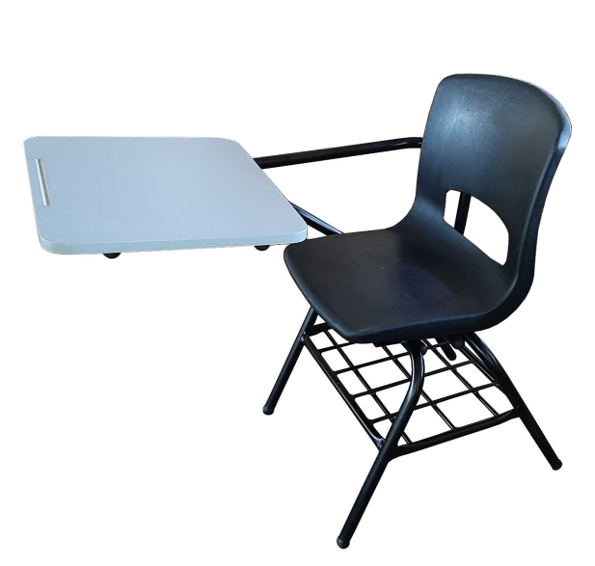 Piezas |  |  |  |  |  | Pupitre Concha pesada paleta triplay con formica |  |  | BUTACA ESCOLAR: Estructura: silla fabricar en tubular 1" cal. 18 terminar en pintura en polvo electrostática horneadas A 200°C. Respaldo y asiento de concha de polipropileno. Refuerzo lateral de paleta respaldo fabricado en tubular redondo 1" Cal.18, con Parrilla portalibros compuesta de tubular redondo de 3/4 Cal.18 en el perímetro y cuadriculada combinada de 3 varillas de semiflecha de 3/8 en el ancho distribuidas proporcionalmente y 4 varilla 5/16 a lo largo, soporte para concha de tubo redondo 1" Cal. 18 , y el soporte de la paleta llevará doble tubo redondo 1" Cal.18 soldado entre sí por medio de soleras de 3/4" × 1/8", por 8 pulgadas. Paleta de 48cm de largo x 40cm de ancho, fabricado en triplay de 5/8 de espesor enchapado en formica con los cantos pulidos y pintados en color gris; Altura de la paleta 76cm. Regatones ajustables de polietileno de uso rudo. Acabado: pintura electrostática horneada a 200°C color negro mate |  |  |  |  |  |  | 680.00 |  | 788,800.00

IMPORTE CON LETRA: |  |  |  | Novecientos Quince Mil,Ocho pesos 00/100 M.N. |  |  |  |  |  |  |  |  |  |  |  | Subtotal |  |  | 788,800.00
CAMBIOS DE ESPECIFICACIÓN TÉCNICA SOLICITADOS / OBSERVACIONES: |  |  |  |  |  |  |  |  |  |  |  |  |  |  |  | IVA 16% |  |  | 126,208.00
600 Butacas Escolares para el Plantel Juarez: C. Sigma y Omega s/n, frac Industrial Magnaplex, C.P. 32320, Ciudad Juárez, Chih. / 400 Butacas Escolares para el Plantel Parral: Ubicado Av. Niños heroes s/n, Col. El milagro, C.P. 33820, Cd. Parral, Chihuahua. / 160 Butacas Escolares para el Plantel Cuahutemoc: C. República de Venezuela # 270, col. Ex Agricola San Antonio, C.P. 31510, Cd. Cyuahtemoc, Chihuahua. |  |  |  |  |  |  |  |  |  |  |  |  |  |  |  | Total |  |  | 915,008.00
 |  |  |  |  |  |  |  |  |  |  |  |  |  |  |  | Nombre y Firma del Cliente:

 |  |  |  |  |  |  |  |  |  |  |  |  |  |  |  | Se entrega en planta baja, a pié de calle
Empaque: |  | Local |  |  |  |  | Paquetería |  |  |  | Camión |  |  | X |  | Revisó:
Método y forma de pago: |  |  |  |  |  | PUE |  |  |  |  |  |  | PPD 99
Uso CFDI: |  | G01
Enviado a Enlace |  |  |  |  |  | Salida |  |  |  | Factura |  |  |  |  | Otros

Tecnico
Partida | Cantidad | Descripcion
1 | 1160 | BUTACA ESCOLAR: Estructura: silla fabricar en tubular 1" cal. 18 terminar en pintura en polvo electrostática horneadas A 200°C. Respaldo y asiento de concha de polipropileno, huella ergonómica (asiento y respaldo), con refuerzo posterior de espalda mediante nervaduras. Refuerzo lateral de paleta respaldo fabricado en tubular redondo 1" Cal.18, con Parrilla portalibros compuesta de tubular redondo de 3/4 Cal.18 en el perímetro y cuadriculada combinada de 3 varillas de semiflecha de 3/8 en el ancho distribuidas proporcionalmente y 4 varilla 5/16 a lo largo distribuidas proporcionalmente, electrosoldada en todas sus uniones mediante soldadura tipo MIG libre de escorias, soporte para concha de tubo redondo 1" Cal. 18 con cuatro remaches que sujetan la concha al tubo. Toda la soldadura será en micro alambre de. 035 de acero con mezcla de bióxido de carbono, en todos los extremos de los tubulares, y el soporte de la paleta llevará doble tubo redondo 1" Cal.18 soldado entre sí por medio de soleras de 3/4" × 1/8", por 8 pulgadas. Paleta de 48cm de largo x 40cm de ancho, fabricado en triplay de 5/8 de espesor enchapado en formica con los cantos pulidos y pintados en color gris; Altura de la paleta 76cm. Regatones ajustables de polietileno de uso rudo. (Variación en las medidas ±8%). Acabado: La preparación de la estructura en una sola pieza por medio desengrasante, desoxidante, preparado para anclaje de pintura a base de fosfato, aplicado de pintura en polvo electrostática horneada a 200°C color negro mate para exterior con resistencia en la exposición del rayo del sol y exposición con químicos detergente. Marca: Pizarrones Guadalajara. Modelo: Pupitre Concha. Garantía: 1 año contra defectos de fabricación y/o vicios ocultos. Fabricado bajos nomas ISO 9001:2015
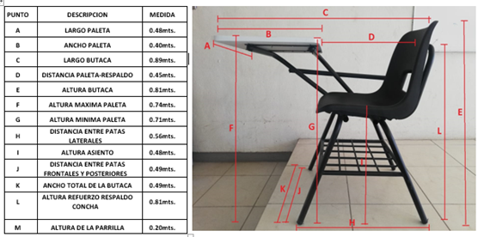

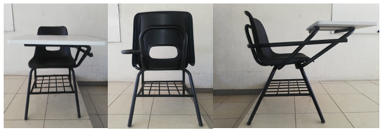

 |  | UBICACIÓN Y FECHA DE ENTREGA DEL MOBILIARIO - EQUIPO
Partida | Cantidad | Descripcion
1 | 600 | Butacas Escolares para el Plantel Juarez: C. Sigma y Omega s/n, frac Industrial Magnaplex, C.P. 32320, Ciudad Juárez, Chih.
 | 400 | Butacas Escolares para el Plantel Parral: Ubicado Av. Niños heroes s/n, Col. El milagro, C.P. 33820, Cd. Parral, Chihuahua.
 | 160 | Butacas Escolares para el Plantel Cuahutemoc: C. República de Venezuela # 270, col. Ex Agricola San Antonio, C.P. 31510, Cd. Cyuahtemoc, Chihuahua.

